Часть 1
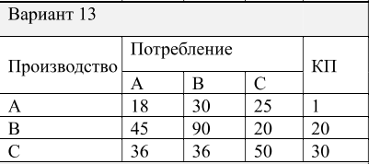
Отрасли | 1 | 2 | 3 |  | КП |  | ВАЛОВЫЙ ВЫПУСК
1 | 18 | 30 | 25 |  | 1 |  | 74
2 | 45 | 90 | 20 |  | 20 |  | 175
3 | 36 | 36 | 50 |  | 30 |  | 152

 | 1. Найти X по Y

1 |  | E |  |  |  | A |  |  | E-A
 |  | 1 | 0 | 0 | - | 0.24324324324 | 0.17142857143 | 0.16447368421 | 0.75675675676 | -0.17142857143 | -0.16447368421
 |  | 0 | 1 | 0 |  | 0.60810810811 | 0.51428571429 | 0.13157894737 | -0.60810810811 | 0.48571428571 | -0.13157894737
 |  | 0 | 0 | 1 |  | 0.48648648649 | 0.20571428571 | 0.32894736842 | -0.48648648649 | -0.20571428571 | 0.67105263158

2 |  | обр(E-A)
 |  | 3.4831261101 | 1.734991119 | 1.193901717
 |  | 5.5017761989 | 4.9857904085 | 2.326080521
 |  | 4.211722913 | 2.7862166963 | 3.0687981054

3 |  | X
 |  | 74 | X1
 |  | 175 | X2
 |  | 152 | X3

 | 2. Найти Y по X (Проверка) |  | (E-A) *X

 |  | 1
 |  | 20
 |  | 30

